Fig. 2.2.3
Figura 2.2.3: Distribuição do VAB por dimensão da empresa (2016) | Voltar

Total das sociedades
Micro

Q1: 0,17
M: 0,52
Q3: 2,01
Q1: 2,60
M: 7,75
Q3: 18,80
Q1: 0,07
M: 0,12
Q3: 0,19
Q1: 0,07
M: 0,21
Q3: 0,32

Pequenas e médias
Grandes

Q3

Mediana
Q1

Q1: 0,30
M: 0,74
Q3:1,89
Q1: 1,24
M: 2,96
Q3: 6,00
Q1: 5,44
M: 10,15
Q3: 17,72
Q1: 10,87
M: 17,90
Q3: 33,63

Fonte: INE, IPG e SCIE

 |  |  | gscore < 0,5 | gscore ≥ 0,5 | gscore < 0,5 | gscore ≥ 0,5 | gscore < 0,5 | gscore ≥ 0,5 | gscore < 0,5 | gscore ≥ 0,5
 |  | Parte de baixo | 167,534.0 | 2,597,626.0 | 67,961.0 | 73,355.0 | 303,330.0 | 1,240,584.0 | 5,437,890.0 | 10,867,600.0
 |  | 1ª Caixa | 347,903.0 | 5,153,958.0 | 50,843.0 | 140,475.0 | 436,685.0 | 1,721,533.0 | 4,714,671.0 | 7,031,678.0
 |  | 2ªCaixa | 1,498,653.0 | 11,049,796.0 | 72,793.0 | 102,599.5 | 1,150,914.0 | 3,033,952.0 | 7,569,983.0 | 15,733,814.0
 |  | Erro Min | 521,854.5 | 7,730,937.0 | 76,264.5 | 106,048.0 | 655,027.5 | 2,582,299.5 | 6,886,057.0 | 10,547,517.0
 |  | Erro Max | 2,247,979.5 | 16,574,694.0 | 109,189.5 | 153,899.3 | 1,726,371.0 | 4,550,928.0 | 11,354,974.5 | 23,600,721.0

Fig. 2.2.5
Figura 2.2.5: Solvabilidade por atividade económica (2016) | Voltar

Fonte: INE, IPG e SCIE

 |  |  | Solvabilidade (gscore < 0,5) | Solvabilidade (gscore ≥ 0,5) | Total das sociedades (gscore < 0,5) | Total das sociedades (gscore ≥ 0,5)
 |  | Agricultura, silvicultura e pescas | 0.48 | 0.73 | 0.44 | 0.46
 |  | Indústria | 0.76 | 0.72 | 0.44 | 0.46
 |  | Energia, água e saneamento | 0.44 | 0.38 | 0.44 | 0.46
 |  | Construção e imobiliárias | 0.22 | 0.53 | 0.44 | 0.46
 |  | Comércio e reparação de veículos | 0.62 | 0.50 | 0.44 | 0.46
 |  | Alojamento e restauração | 0.61 | 0.76 | 0.44 | 0.46
 |  | Transporte e armazenagem; atividades de informação e comunicação | 0.19 | 0.22 | 0.44 | 0.46
 |  | Outras atividades de serviços | 0.52 | 0.60 | 0.44 | 0.46

Fig. 2.2.6
Figura 2.2.6: Solvabilidade e peso do EBE no VAB por pertença a grupo (2016) | Voltar
Solvabilidade (valor)
Pertence a grupo
Não pertence a grupo

Peso do EBE no VAB (%)

Pertence a grupo
Não pertence a grupo

gscore < 0,5
gscore ≥ 0,5
Fonte: INE, IPG e SCIE

 |  | 0.39 | 0.44 | 35.7 | 51.2
 |  | 1.00 | 1.00 | 100.0 | 100.0

 |  | 0.54 | 0.83 | 32.8 | 39.2
 |  | 1.00 | 1.00 | 100.0 | 100.0

Fig. 2.2.8
Figura 2.2.8: Produtividade aparente do trabalho e gastos com pessoal por pessoa ao serviço, perfil exportador (2016) | Voltar
Fonte: INE, IPG e SCIE
Produtividade aparente do trabalho
Gastos com o pessoal por pessoa ao serviço

 |  |  | Produtividade aparente do trabalho (gscore < 0,5) | Produtividade aparente do trabalho (gscore ≥ 0,5) | Total das sociedades (gscore < 0,5) | Total das sociedades (gscore ≥ 0,5)
 |  | Com perfil exportador | 30.8 | 59.7 | 26.6 | 48.0
 |  | Sem perfil exportador | 24.7 | 42.3 | 26.6 | 48.0

 |  |  | Gastos com o pessoal por pessoa ao serviço (gscore < 0,5) | Gastos com o pessoal por pessoa ao serviço (gscore ≥ 0,5) | Total das sociedades (gscore < 0,5) | Total das sociedades (gscore ≥ 0,5)
 |  | Com perfil exportador | 20.9 | 30.2 | 17.5 | 23.6
 |  | Sem perfil exportador | 15.9 | 20.5 | 17.5 | 23.6

Fig. 2.3.2
Figura 2.3.2: Distribuição por quartis da taxa de crescimento do volume de negócios (2010-2016) | Voltar

Práticas de gestão menos estruturadas
Práticas de gestão mais estruturadas
Mediana
Amplitude interquartil
Mediana
Amplitude interquartil
%
%

Fonte: INE, IPG e SCIE

 |  | Ano | 1º Quartil | Mediana | 3º Quartil | Ano | 1º Quartil | Mediana | 3º Quartil
 |  |  | P_25 | P_50 | P_75 |  | P_25 | P_50 | P_75
 |  | 2010 | -0.7 | 8.3 | 25.1 | 2010 | -3.9 | 6.6 | 26.5
 |  | 2011 | -6.9 | 2.0 | 14.6 | 2011 | -10.2 | 0.6 | 14.7
 |  | 2012 | -9.6 | -1.7 | 7.4 | 2012 | -14.2 | -2.0 | 11.2
 |  | 2013 | -4.3 | 2.2 | 11.5 | 2013 | -8.4 | 2.0 | 16.0
 |  | 2014 | -2.0 | 4.7 | 14.0 | 2014 | -6.1 | 3.9 | 17.5
 |  | 2015 | -2.6 | 4.8 | 14.2 | 2015 | -6.0 | 3.5 | 15.3
 |  | 2016 | -4.0 | 2.9 | 10.5 | 2016 | -7.0 | 2.2 | 13.7

Fig. 2.3.3
Figura 2.3.3: Distribuição por quartis da taxa de crescimento do VAB (2010-2016) | Voltar

Práticas de gestão mais estruturadas
Práticas de gestão menos estruturadas
Mediana
Amplitude interquartil
Mediana
Amplitude interquartil
%
%

Fonte: INE, IPG e SCIE

 |  | Ano | 1º Quartil | Mediana | 3º Quartil | Ano | 1º Quartil | Mediana | 3º Quartil
 |  |  | P_25 | P_50 | P_75 |  | P_25 | P_50 | P_75
 |  | 2010 | -8.8 | 5.2 | 23.9 | 2010 | -10.7 | 3.0 | 23.1
 |  | 2011 | -14.6 | 0.0 | 13.6 | 2011 | -16.6 | -0.9 | 16.8
 |  | 2012 | -16.0 | -2.3 | 10.2 | 2012 | -18.1 | -3.3 | 12.8
 |  | 2013 | -6.6 | 3.4 | 18.5 | 2013 | -12.6 | 2.3 | 20.8
 |  | 2014 | -4.3 | 6.1 | 19.1 | 2014 | -9.5 | 3.8 | 21.5
 |  | 2015 | -5.4 | 5.8 | 18.8 | 2015 | -8.1 | 5.2 | 21.8
 |  | 2016 | -4.2 | 4.6 | 16.4 | 2016 | -9.5 | 3.5 | 18.6

Fig. 2.3.4
Figura 2.3.4: Taxa de investimento por grupo de gscore (2010-2016) | Voltar

Fonte: INE, IPG e SCIE

 |  |  | Total | Taxa de investimento (gscore < 0,5) | Taxa de investimento (gscore ≥ 0,5)
 |  | 2010 | 22.8 | 21.3 | 23.2
 |  | 2011 | 23.6 | 19.9 | 24.5
 |  | 2012 | 16.7 | 13.1 | 17.6
 |  | 2013 | 17.5 | 13.2 | 18.6
 |  | 2014 | 17.5 | 15.3 | 18.1
 |  | 2015 | 18.4 | 14.9 | 19.3
 |  | 2016 | 18.6 | 11.9 | 20.2

Fig. 2.4.2
Figura 2.4.2: Relação entre o gscore e o rhscore em 2016 | Voltar
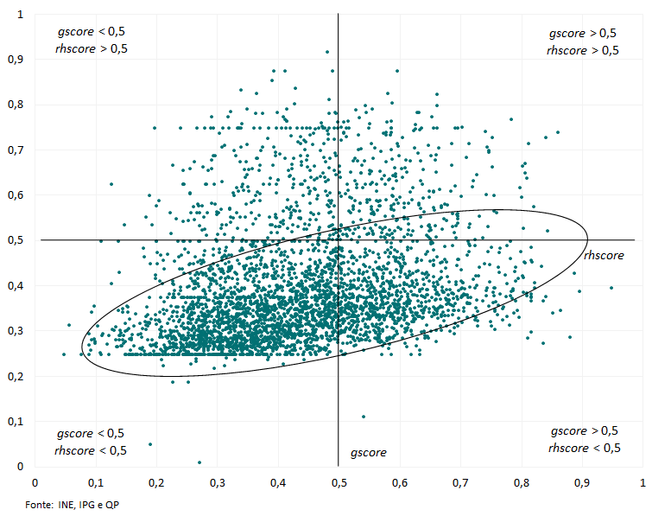

x - gscore y - rhscore

Fig. 2.4.3
Figura 2.4.3: Relação entre o gscore e o rhscore das sociedades do setor transacionável e não transacionável em 2016 | Voltar
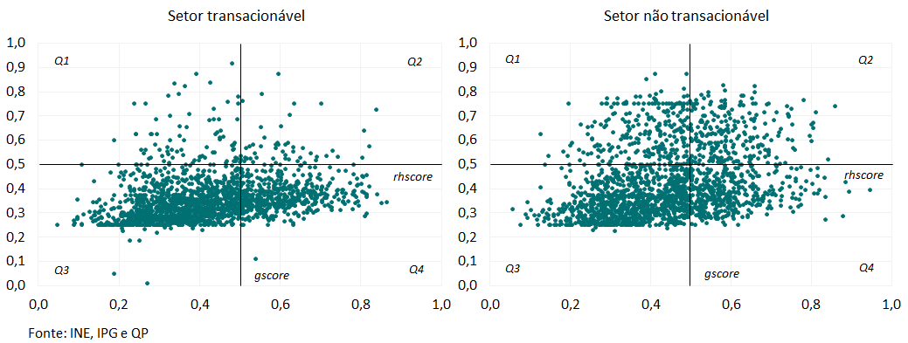

x - gscore y - rhscore

Fig. 2.4.4
Figura 2.4.4: Percentagem média de trabalhadores com habilitações superiores por tipo de gscore (2010-2016) | Voltar

Fonte: INE, IPG e QP

 |  |  |  | 2010 | 2011 | 2012 | 2013 | 2014 | 2015 | 2016
 |  | Práticas de gestão menos estruturadas | 1749 | 9.5 | 9.8 | 10.6 | 10.7 | 11.0 | 11.3 | 11.4
 |  | Práticas de gestão mais estruturadas | 986 | 13.7 | 14.5 | 15.8 | 16.6 | 17.3 | 18.1 | 18.5
 |  | Total | 2735 | 12.5 | 13.2 | 14.3 | 14.8 | 15.5 | 16.2 | 16.5

Fig. 3.3
Figura 3.3: Gscore médio por género do gestor de topo e tipo de práticas de gestão (2016) | Voltar

 |  | gscore (Feminino) | gscore(Masculino)
gscore < 0,5 | 0.3390 | 0.3895
gscore ≥ 0,5 | 0.6032 | 0.3895
gscore < 0,5 | 0.3410 |  | 0.40095152518
gscore ≥ 0,5 | 0.5936 |  | 0.40095152518

gscore total:
0,3990

Fonte: INE, IPG

 |  | genero | ind_gscore | gscore | gscore (Feminino) | gscore(Masculino)
 |  | Feminino | gscore < 0,5 | 0.3390 | 0.3895
 |  |  | gscore ≥ 0,5 | 0.6032 | 0.3895
 |  | Masculino | gscore < 0,5 | 0.3410 |  | 0.4010
 |  |  | gscore ≥ 0,5 | 0.5936 |  | 0.4010

Fig. 3.4
Figura 3.4: Gscore médio por tipo de habilitação do gestor de topo e tipo de práticas de gestão (2016) | Voltar

 | gscore | gscore (com habil. sup.) | gscore (sem habil. sup.)
gscore < 0,5 | 0.3690 | 0.4485
gscore ≥ 0,5 | 0.6005 | 0.4485
gscore < 0,5 | 0.3171 |  | 0.34293178583
gscore ≥ 0,5 | 0.5735 |  | 0.34293178583

gscore total:
0,3990

Fonte: INE, IPG

 |  |  |  | gscore | gscore (com habil. sup.) | gscore (sem habil. sup.)
 |  | Com habilitação superior | gscore < 0,5 | 0.3690 | 0.4485
 |  |  | gscore ≥ 0,5 | 0.6005 | 0.4485
 |  | Sem habilitação superior | gscore < 0,5 | 0.3171 |  | 0.3429
 |  |  | gscore ≥ 0,5 | 0.5735 |  | 0.3429

Fig. 3.6
Figura 3.6: Gscore médio por antiguidade do gestor de topo na empresa e tipo de práticas de gestão (2016) | Voltar

 | gscore | gscore (até 5 anos) | gscore (entre 5 a 20 anos) | gscore (mais do que 20 anos)
gscore < 0,5 | 0.3430 | 0.4142
gscore ≥ 0,5 | 0.6070 | 0.4142
gscore < 0,5 | 0.3426 |  | 0.39661968312
gscore ≥ 0,5 | 0.5861 |  | 0.39661968312
gscore < 0,5 | 0.3317 |  |  | 0.37601989481
gscore ≥ 0,5 | 0.5890 |  |  | 0.37601989481

gscore total:
0,3990

Fonte: INE, IPG

 |  |  |  | gscore | gscore (até 5 anos) | gscore (entre 5 a 20 anos) | gscore (mais do que 20 anos)
 |  | Até 5 anos | gscore < 0,5 | 0.3430 | 0.4142
 |  |  | gscore ≥ 0,5 | 0.6070 | 0.4142
 |  | Entre 6 a 20 anos | gscore < 0,5 | 0.3426 |  | 0.3966
 |  |  | gscore ≥ 0,5 | 0.5861 |  | 0.3966
 |  | Mais do que 20 anos | gscore < 0,5 | 0.3317 |  |  | 0.3760
 |  |  | gscore ≥ 0,5 | 0.5890 |  |  | 0.3760

Fig. 4.2
Figura 4.2: Relação entre o gscore e o tic_score em 2016 | Voltar
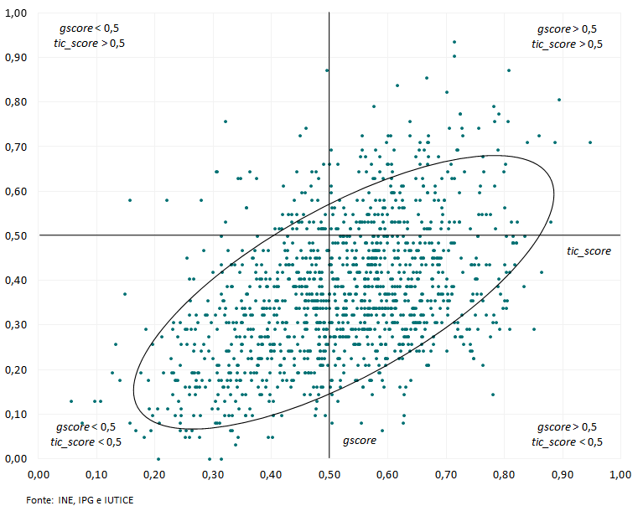

x - gscore y - tic_score

Fig. 5.2
Figura 5.2: Relação entre gscore, tic_score e rhscore | Voltar

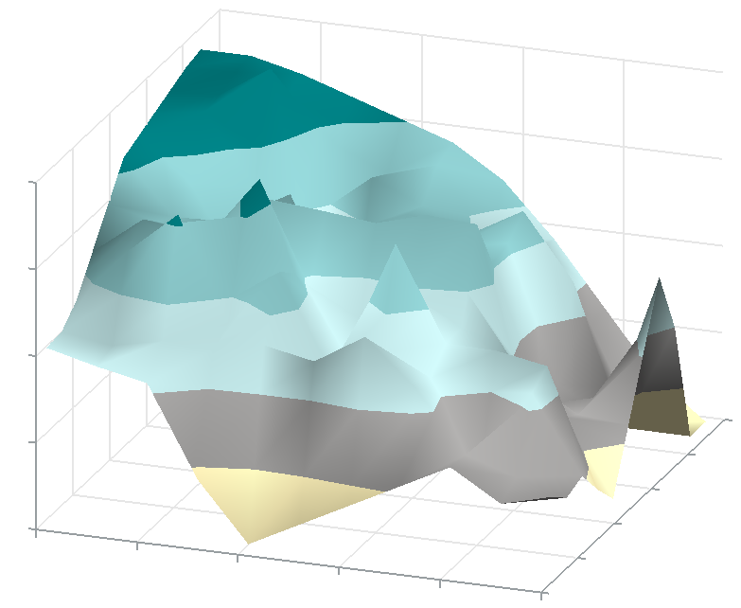
0,82
0,66
0,50
0,33
0,17
0,94
0,34
0,20
0,00
0,75
0,56
0,37
0,19
0,48
0,62
0,76
0,90

gscore

Inferior a 0,17
Entre 0,17 a 0,30
Entre 0,30 a 0,43
Entre 0,43 a 0,56
Entre 0,56 a 0,69
Entre 0,69 a 0,82
gscore

Superior a 0,82

rhscore

tic_score
Fonte: INE, IPG, IUTICE e QP

Fig. 6.3
Figura 6.3: Resultados obtidos da regressão linear por ano |  |  |  |  |  |  |  |  |  |  | Voltar

gscore¹
gscore²
Notas: ¹Valor do coeficiente gscore estimado para cada um dos anos sendo a variável dependente o logaritmo natural da produtividade (VAB/nps). ²Valor do coeficiente gscore estimado para o logaritmo natural da produtividade média entre 2008 e 2016 (VAB/nps).

 | Variável | ln(VAB/nps)

 | Ano | 2008-2016 | 2008 | 2009 | 2010 | 2011 | 2012 | 2013 | 1014 | 2015 | 2016
 | gscore | 1,146*** | 0,908*** | 0,951*** | 0,981*** | 1,210*** | 1,062*** | 1,223*** | 1,433*** | 1,464*** | 1,638***
 |  | (0,107) | (0,133) | (0,133) | (0,133) | (0,131) | (0,134) | (0,128) | (0,126) | (0,124) | (0,112)

 | Observações | 2 787 | 2 803 | 2 884 | 2 994 | 3 125 | 3 268 | 3 413 | 3 550 | 3 610 | 3 610
 | R2 | 0,542 | 0,405 | 0,385 | 0,371 | 0,403 | 0,388 | 0,401 | 0,405 | 0,398 | 0,447

 | Nota: Níveis de significância: ***, 1%; **, 5%; *, 10%. Desvio padrão em parênteses.A variável dependente dos modelos é o logaritmo natural da produtividade ajustada. As regressões também incluem as restantes variáveis explicativas apresentadas na coluna 1 da tabela 6.1.

 |  |  |  |  |  |  |  |  |  |  |  | ano | 2008 | 2009 | 2010 | 2011 | 2012 | 2013 | 1014 | 2015 | 2016
 |  |  |  |  |  |  |  |  |  |  |  | gscore | 0.908 | 0.951 | 0.981 | 1.210 | 1.062 | 1.223 | 1.433 | 1.464 | 1.638
 |  |  |  |  |  |  |  |  |  |  |  | gscore | 1.146 | 1.146 | 1.146 | 1.146 | 1.146 | 1.146 | 1.146 | 1.146 | 1.146

